Отливы RAL
№ | Наименование | Ед.изм. | Цена старая | Цена
 | Отливы оцинкованные с полимерно-порошковым покрытием (белые, коричневые,синие, зеленые,вишня и т.д.)
 | Полка 70мм
1 | L=1m | шт | 85.00р. | 105
2 | L=1.25m | шт | 105.00р. | 130
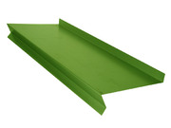
3 | L=1.3m | шт | 110.00р. | 135
4 | L=1.5m | шт | 125.00р. | 150
5 | L=2.0m | шт | 170.00р. | 205
6 | L=2.1m | шт | 180.00р. | 220
7 | L=2.5m | шт | 210.00р. | 255
8 | L=3m | шт | 295.00р. | 355
 | Полка 100мм
9 | L=1m | шт | 105.00р. | 130
10 | L=1.25m | шт | 120.00р. | 145
11 | L=1.3m | шт | 130.00р. | 160
12 | L=1.5m | шт | 150.00р. | 180
13 | L=2.0m | шт | 210.00р. | 255
14 | L=2.1m | шт | 220.00р. | 265
15 | L=2.5m | шт | 240.00р. | 290
16 | L=3m | шт | 315.00р. | 380
 | Полка 130мм
17 | L=1m | шт | 120.00р. | 145
18 | L=1.25m | шт | 145.00р. | 175
19 | L=1.3m | шт | 155.00р. | 190
20 | L=1.5m | шт | 180.00р. | 220
21 | L=2.0m | шт | 240.00р. | 290
22 | L=2.1m | шт | 250.00р. | 300
23 | L=2.5m | шт | 290.00р. | 350
24 | L=3m | шт | 360.00р. | 435
 | Полка 150мм
25 | L=1m | шт | 125.00р. | 150
26 | L=1.25m | шт | 150.00р. | 180
27 | L=1.3m | шт | 160.00р. | 195
28 | L=1.5m | шт | 190.00р. | 230
29 | L=2.0m | шт | 250.00р. | 300
30 | L=2.1m | шт | 260.00р. | 315
31 | L=2.5m | шт | 300.00р. | 360
32 | L=3m | шт | 375.00р. | 450
 | Полка 180мм
33 | L=1m | шт | 140.00р. | 170
34 | L=1.25m | шт | 170.00р. | 205
35 | L=1.3m | шт | 185.00р. | 225
36 | L=1.5m | шт | 210.00р. | 255
37 | L=2.0m | шт | 280.00р. | 340
38 | L=2.1m | шт | 295.00р. | 355
39 | L=2.5m | шт | 340.00р. | 410
40 | L=3m | шт | 420.00р. | 505
 | Полка 200мм
41 | L=1m | шт | 155.00р. | 190
42 | L=1.25m | шт | 185.00р. | 225
43 | L=1.3m | шт | 205.00р. | 250
44 | L=1.5m | шт | 230.00р. | 280
45 | L=2.0m | шт | 310.00р. | 375
46 | L=2.1m | шт | 320.00р. | 385
47 | L=2.5m | шт | 370.00р. | 445
48 | L=3m | шт | 465.00р. | 560
 | Полка 220мм
49 | L=1m | шт | 170.00р. | 205
50 | L=1.25m | шт | 200.00р. | 240
51 | L=1.3m | шт | 215.00р. | 260
52 | L=1.5m | шт | 245.00р. | 295
53 | L=2.0m | шт | 340.00р. | 410
54 | L=2.1m | шт | 345.00р. | 415
55 | L=2.5m | шт | 400.00р. | 480
56 | L=3m | шт | 510.00р. | 615
 | Полка 240мм
57 | L=1m | шт | 175.00р. | 210
58 | L=1.25m | шт | 215.00р. | 260
59 | L=1.3m | шт | 230.00р. | 280
60 | L=1.5m | шт | 265.00р. | 320
61 | L=2.0m | шт | 350.00р. | 420
62 | L=2.1m | шт | 370.00р. | 445
63 | L=2.5m | шт | 430.00р. | 520
64 | L=3m | шт | 525.00р. | 630
 | Полка 260мм
65 | L=1m | шт | 190.00р. | 230
66 | L=1.25m | шт | 230.00р. | 280
67 | L=1.3m | шт | 245.00р. | 295
68 | L=1.5m | шт | 280.00р. | 340
69 | L=2.0m | шт | 380.00р. | 460
70 | L=2.1m | шт | 390.00р. | 470
71 | L=2.5m | шт | 460.00р. | 555
72 | L=3m | шт | 570.00р. | 685
 | Полка 300мм
73 | L=1m | шт | 210.00р. | 255
74 | L=1.25m | шт | 255.00р. | 310
75 | L=1.3m | шт | 275.00р. | 330
76 | L=1.5m | шт | 315.00р. | 380
77 | L=2.0m | шт | 420.00р. | 505
78 | L=2.1m | шт | 440.00р. | 530
79 | L=2.5m | шт | 510.00р. | 615
80 | L=3m | шт | 630.00р. | 760
 | Полка 340мм
81 | L=1m | шт | 230.00р. | 280
82 | L=1.25m | шт | 275.00р. | 330
83 | L=1.3m | шт | 310.00р. | 375
84 | L=1.5m | шт | 345.00р. | 415
85 | L=2.0m | шт | 460.00р. | 555
86 | L=2.1m | шт | 475.00р. | 570
87 | L=2.5m | шт | 550.00р. | 660
88 | L=3m | шт | 690.00р. | 830

 | Ветровая планка
 | L=2m | шт | 280.00р. | 375
89 | L=3m | шт | 420.00р. | 560
90
91
92
93

94
95
96
97
98

99
100
101
102
103

104
105
106
107
108

109

110

111
112

113
114
115

116
117
118
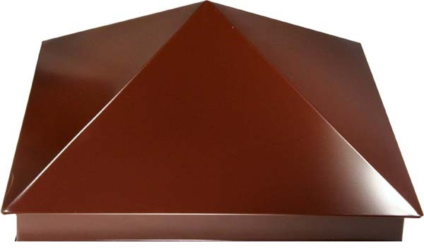
119
120
121

122
123

124
125
126
127
128
129
130
131
132
133
134
135
 |  |  |  |  | 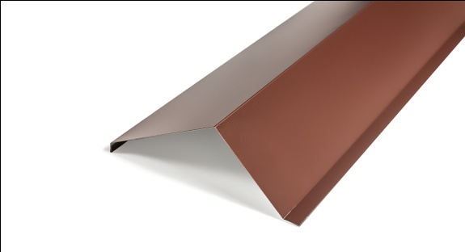
136
137

Водосток RAL
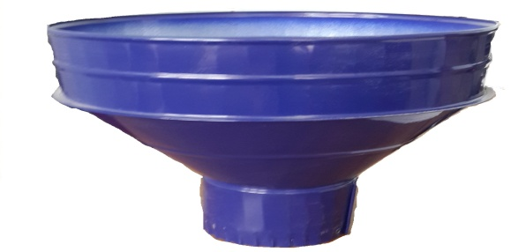
Водосточная система из оцинкованной стали с полимерно-порошковым покрытием (белый, коричневый, синий, зеленый, вишня и т.д.) |  | Цена

Воронка
Ø100 | шт | 355
Ø115 | шт | 380
Ø125 | шт | 415
Ø140 | шт | 450
Труба
Ø100 L=1.25mm | шт | 355
Ø115 L=1.25mm | шт | 380
Ø125 L=1.25mm | шт | 415
Ø140 L=1.25mm | шт | 450
Колено
Ø100 | шт | 280
Ø115 | шт | 300
Ø125 | шт | 330
Ø140 | шт | 360
Крепеж трубный
Ø100 | шт | 100
Ø115 | шт | 105
Ø125 | шт | 115
Ø140 | шт | 135
Желоб водосточный круглый
L=1.25mm | шт | 265
L=2.0mm | шт | 425
Заглушка желоба | шт | 110

Врезка в желоб круглого сечения
Ø100 | шт | 295
Угол желоба
90° | шт | 265
135° | шт | 265
Кронштейн к желобу круглому | шт | 120

